Solicitud gráfica
 | Área: | Ciencias Naturales |  |  | Fecha:
 | Grado: | 10 |  |  | 2015-03-02
 | Título del tema: | Movimiento en una dimensión |  |  | ¿Cuaderno de estudio o recurso? | Recurso
 | Editor: | Sergio Cuellar Ardila |  |  | Motor del recurso | M5A

 | Código guión o recurso: | CN_10_02_REC280 | ← Para determinar este código, visite la hoja de Ayuda
 |  |  |  |  | ESPECIFICACIÓN DE ARCHIVOS A ENTREGAR
Núm. | Archivo Shutterstock o ruta en web | Imagen para: | Tipo | Formato | Nombre imagen SMALL | Tamaño imagen SMALL | Nombre imagen ZOOM | Tamaño imagen ZOOM | Descripción | Observaciones
IMG01 | ILUSTRAR | Recurso M5A | Ilustración | Horizontal | CN_10_02_REC280_IMG01n.png | 286 x 286 px | CN_10_02_REC280_IMG01a.png | 500 x 500 px | Camino recorrido por un cuerpo
IMG02 | ILUSTRAR | Recurso M5A | Ilustración | Horizontal | CN_10_02_REC280_IMG02n.png | 286 x 286 px | CN_10_02_REC280_IMG02a.png | 500 x 500 px | Gráfico posición contra tiempo experimental | 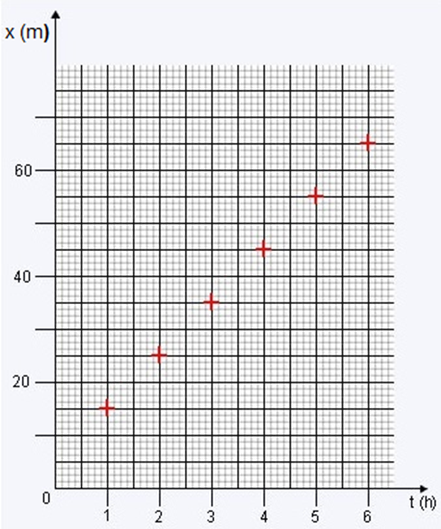 Se debe agregar una x(m) en el eje vertical y una t (h) en el eje horizontal a la imagen original.
IMG03 | ILUSTRAR | Recurso M5A | Ilustración | Horizontal | CN_10_02_REC280_IMG03n.png | 286 x 286 px | CN_10_02_REC280_IMG03a.png | 500 x 500 px | Gráfico de aceleración contra tiempo | 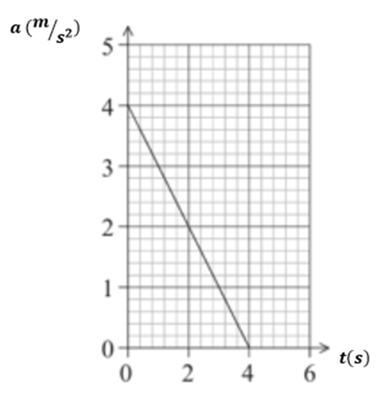 Se debe agregar una a(m/s2) en el eje vertical y una t (s) en el eje horizontal a la imagen original.
IMG04 | ILUSTRAR | Recurso M5A | Ilustración | Horizontal | CN_10_02_REC280_IMG04n.png | 286 x 286 px | CN_10_02_REC280_IMG04a.png | 500 x 500 px | Gráfico de posición contra tiempo | 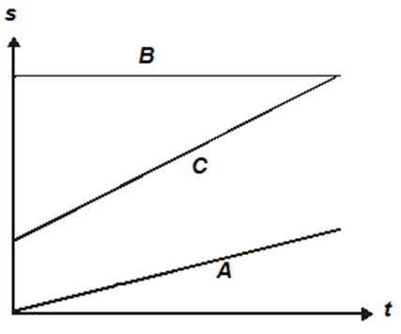
IMG05 | (ver CN_10_02_REC220 pág. 6 pregunta 6) | Recurso M5A | Ilustración | Horizontal | CN_10_02_REC280_IMG05n.png | 286 x 286 px | CN_10_02_REC280_IMG05a.png | 500 x 500 px | Gráfico de cambio de altura respecto al tiempo
IMG06 | (ver CN_10_02_REC220 pág. 6 pregunta 6) | Recurso M5A | Ilustración | Horizontal | CN_10_02_REC280_IMG06n.png | 286 x 286 px | CN_10_02_REC280_IMG06a.png | 500 x 500 px | Gráfico de cambio de altura respecto al tiempo | 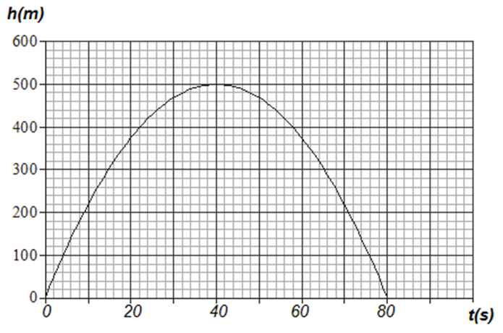
IMG07 | 69587617 | Recurso M5A | Fotografía | Horizontal | CN_10_02_REC280_IMG07n.png | 286 x 286 px | CN_10_02_REC280_IMG07a.png | 500 x 500 px | Moto
IMG08 | 137569832 | Recurso M5A | Fotografía | Horizontal | CN_10_02_REC280_IMG08n.png | 286 x 286 px | CN_10_02_REC280_IMG08a.png | 500 x 500 px | Payaso malabarista

